Sheet1
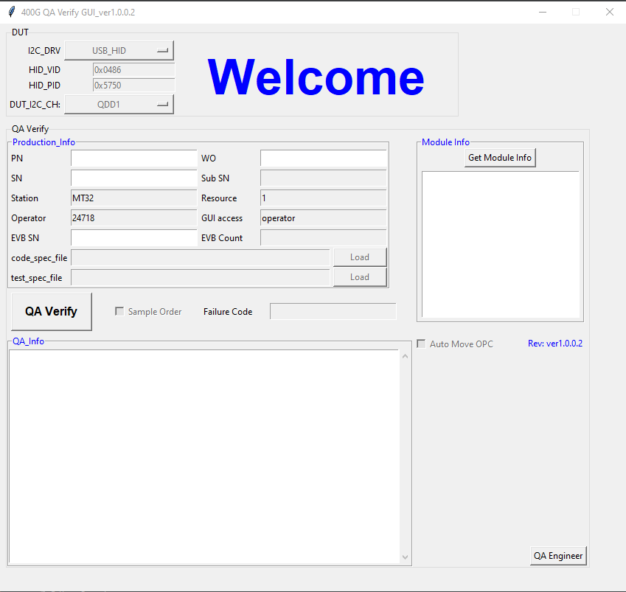
item | desc | detail | Remark
1 | Module SN check | 检查从模块读出的SN与输入框中的二维码解析出来的SN匹配，
2 | Datecode check | 检查模块中的datecode与解析的datecode 匹配 | 如果输入SN不能解析出datecode, 则只检模块中的为数字
3 | Check module state | 读取模块是否运行进入稳定state
4 | MCU FW Version Check | 检查模块的MCU Application FW PN+version 与Agile系统中数据一致
5 | Bootloader Version Check | 检查模块的Bootloader FW PN+version 与Agile系统中数据一致
6 | Image A/B version and valid flag check | 模块中寄存器数据检查
7 | EEProm data check | 模块中EEProm 数据与Top CS中数据对比检查
8 | CheckSum check | 模块中寄存器数据checksum检查
9 | Table 0x28/0x29 Eeprom data check | 模块中寄存器数据检查
10 | Tx VG/ Rx OA Loop status check | 模块中寄存器数据检查
11 | Rx los check flag check | 模块中寄存器数据检查
12 | Check dsp mode | 模块中寄存器数据检查
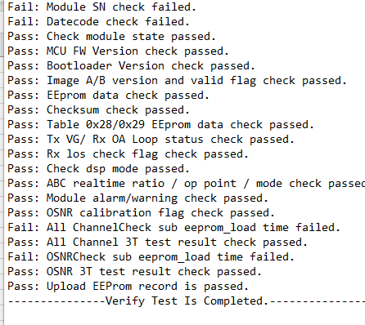
13 | ABC realtime ratio / op point / mode check | 模块中寄存器数据检查
14 | Module alarm/warning check | 模块中寄存器数据检查
15 | OSNR calibration flag | 模块中寄存器数据检查
16 | All ChannelCheck sub eeprom_load time | 检查该SN当前AllChannel的3T Pass数据都不早于 sub eeprom 最后一条下载记录的时间
17 | All Channel 3T test result check | 检查该SN在AllChannel的3T数据都为Pass, 且低、高温测试是在常温之后
18 | OSNRCheck sub eeprom_load time | 检查该SN当前OSNR的3T Pass数据都不早于 sub eeprom 最后一条下载记录的时间
19 | OSNR 3T test result check | 检查该SN在OSNR的3T数据都为Pass, 且低、高温测试是在常温之后
20 | Upload EEProm record | 上传记录是否成功

